收入--2018年收入分析表
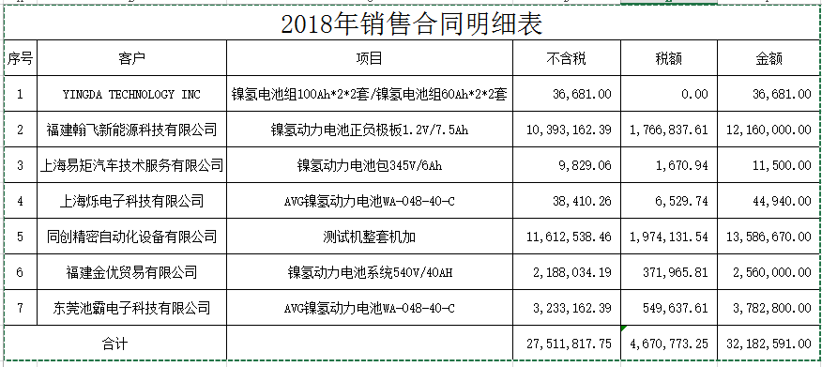
一、主要管理者的访谈 | 根据访谈情况：卫东新能源公司实行“以销定产”的经营模式，而15年到17年由于处于对购买的非专利技术进行吸收改进创新阶段，未能大规模地投入量产，且产品处于初投入市场状态，销售未达到预期，产能未能满负荷生产，造成各项经营数据都不正常。2018年随着公司销售渠道的拓展，生产电池生产设备及电池组及配件等让其销售收入有了大幅的增加。随着卫东新能源公司销售的拓展，各种盈利能力、营运能力指标将逐渐向良性方向发展。
二、截至现场勘查日已签订的销售合同
1、合同情况 | 根据统计，截至现场勘查日，被评估企业已经签订的销售合同有8份（其中2份为同一客户），合同总金额为3218.26万元。

2、主要合同访谈分析情况 | 福建翰飞新能源科技有限公司
 | 同创精密自动化设备有限公司
3、登记的合同统计分析 | 项目 | 合同金额（不含税）
 | 镍氢电池组 | 3.67
 | 镍氢电池单体 | 328.13
 | 镍氢动力电池系统 | 218.8
 | 镍氢动力电池正负极板 | 1039.32
 | 镍氢电池生产设备 | 1161.25
 | 收入合计 | 2751.17

成本--成本比例分析
一、历史数据分析

 | 项目内容 | 2015年 | 2016年 | 2017年
镍氢电池组 | 收入 | 57.73 | 15.77 | 92.48
 | 成本 | 39.51 | 25.07 | 268.87
 | 成本收入占比 | 68.44% | 158.97% | 290.74%
镍氢电池单体 | 收入 | 164.10 | 0.00 | 0.41
 | 成本 | 102.40 |  | 0.91
 | 成本收入占比 | 62.40% |  | 221.40%
镍氢动力电池系统 | 收入 | 0.00 | 692.31 | 120.11
 | 成本 |  | 446.39 | 93.15
 | 成本收入占比 |  | 64.48% | 77.55%
镍氢动力电池正负极板 | 收入 | 0.00 | 9.87 | 3.72
 | 成本 |  | 35.22 | 8.66
 | 成本收入占比 |  | 356.80% | 232.74%
镍氢电池生产设备 | 收入
 | 成本
 | 成本收入占比
材料 | 收入 | 71.68 | 329.41 | 94.70
 | 成本 | 69.53 | 199.42 | 86.16
 | 成本收入占比
产品成本合计 |  | 211.44 | 706.10 | 457.75
收入合计 |  | 293.51 | 1,047.36 | 311.42
总成本占主总收入比例 |  | 72.04% | 67.42% | 146.99%

 |  |  |  |  |  | 成本占比
分析： | 2015年-2017年卫东新能源的生产不足产能的10%，在成本核算上固定成本相对较高，造成单位成本偏高，甚至出现成本倒挂的现象。特别是2017年的营业收入偏低，其中的折旧费跟制造费用则按照实际发生列支，造成2017年的营业成本占营业收入的比例超高，而2015年-2016年的总成本与主营业务收入的比例属于比较正常的范围，在这二年，产能也不未充分发挥。 |  |  |  | 分析结论：17年数据差异较大，若剔除17年因素，采用15、16年的经营数据平均值综合考虑，成本占收入的比率约为70%。 | 70%

二、行业数据分析

通过万得数据查找类似上市公司的经营数据，评估人员发现电池产品的平均销售毛利大部分位于12%~20%区间，

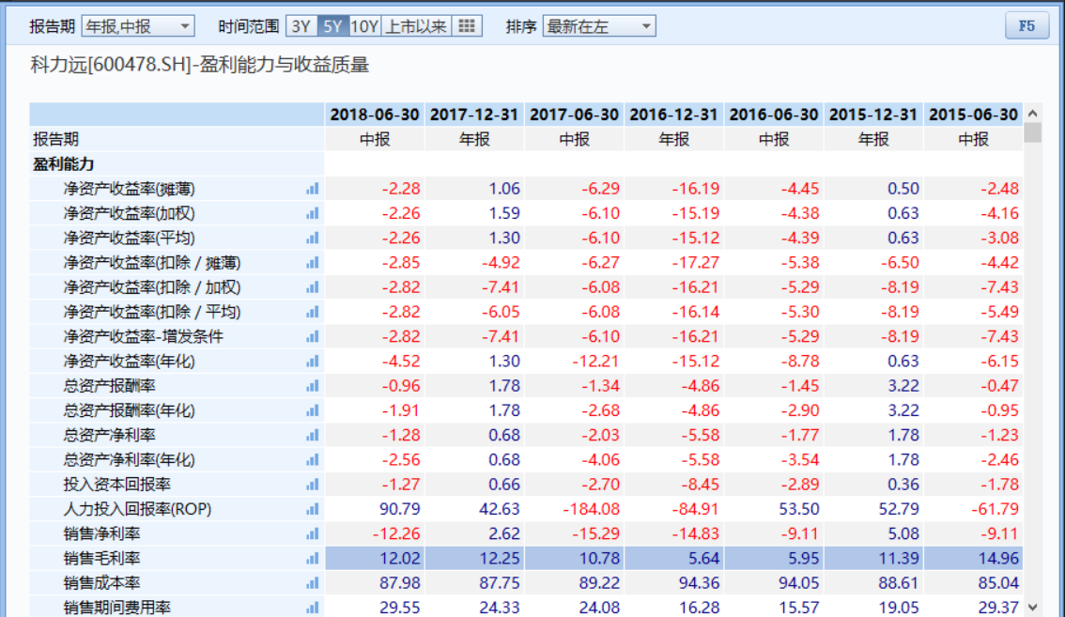

600478

镍

300068
锂电池

300438

000049

锂电池

002580

阀控密封式铅酸蓄电池

300207
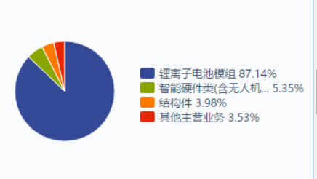
锂离子电池

 | 上市公司名称 | 编号 | 主营产品 | 近4期平均毛利率
 | 科力远 | 600478 | 电池占比45.52% | 10.33%
 | 南都电池 | 300068 | 电池占比60.49% | 14.44%
 | 鹏辉能源 | 300438 | 电池占比97.54% | 25.08%
 | 德赛电池 | 000049 | 电池占比100% | 8.17%
 | 圣阳股份 | 002580 | 电池占比100% | 16.26%
 | 欣旺达 | 300207 | 电池占比87.14% | 12.98%

